Graphique Web
Taux standardisés par région des tumeurs et maladies cardio-neurovasculaires, en 2023

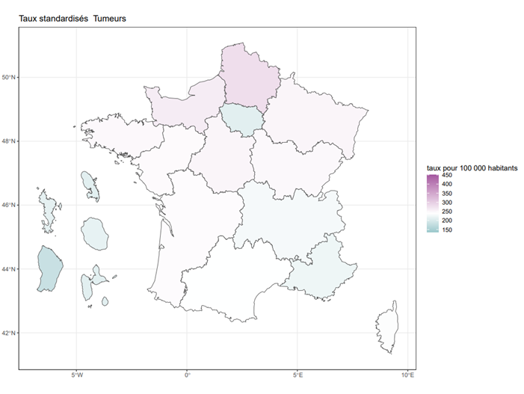
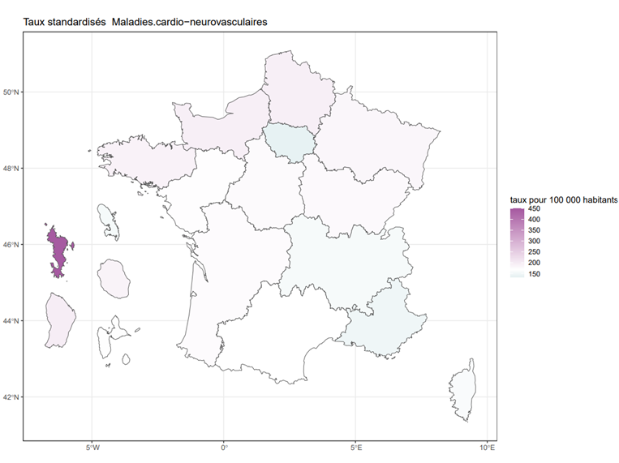
Régions | Tumeurs | Maladies cardio-neurovasculaires
Guadeloupe | 208.7 | 173
Martinique | 209 | 157.3
Guyane | 181.5 | 200.7
La Réunion | 214.1 | 190
Mayotte | 211.3
Île-de-France | 208.9 | 138.2
Centre-Val de Loire | 250.7 | 179
Bourgogne-Franche-Comté | 247.8 | 180.6
Normandie | 262.6 | 197.1
Hauts-de-France | 279 | 197.5
Grand Est | 251.5 | 185.8
Pays de la Loire | 244.5 | 174.5
Bretagne | 246.7 | 191.3
Nouvelle-Aquitaine | 243.8 | 176.5
Occitanie | 237.8 | 170.7
Auvergne-Rhône-Alpes | 228.1 | 158.4
Provence-Alpes-Côte d'Azur | 221.2 | 149
Corse | 235.5 | 161.9

Lecture > En Bourgogne-Franche-Comté, le ratio standardisé de mortalité des tumeurs vaut 1,17 en 2023. La mortalité par tumeurs y est supérieure de 17 % à la mortalité nationale.
Champ > Personnes décédées en France et résidant en France.
Source > Inserm-CépiDc.

